关系图
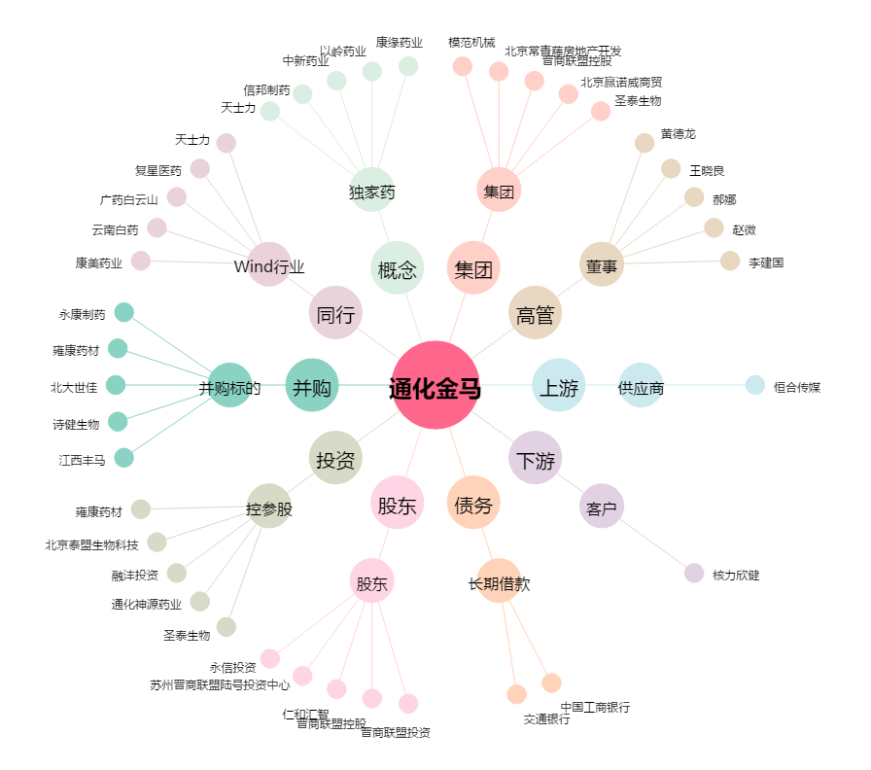
通化金马[000766.SZ] - 关系概览图

